전자세금계산서
홈택스 데이터 수집 메뉴얼 |  |  |  |  | 이 셀에 집 아이콘이 표시됩니다.
전자세금계산서 데이터 수집 요청
* 전자세금계산서 데이터 수집에 관한 API입니다.
* REST API 주소 : https://www.hometaxbill.com:8090/homtax/crawldata
* 테스트 REST API 주소 : http://115.68.1.5:8090/homtax/crawldata
* 전송방식 : POST
* 전송타입 : JSON

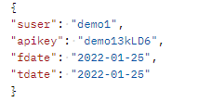
COLUMNID | 설명 | 타입 | 비고 | EX)
suser | 업체코드 | string
apikey | API인증키 | string
fdate | 수집시작일자 | string
tdate | 수집종료일자 | string

전자세금계산서 데이터 수집 응답
* 전자세금계산서 데이터 수집 요청에 관한 결과 리턴 값입니다.

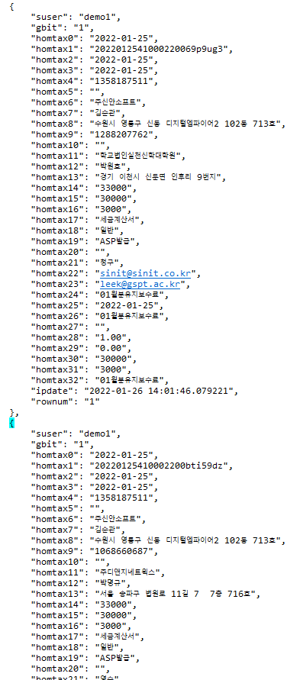
COLUMNID | 설명 | 타입 | 비고 | EX)
suser | 업체코드 | string(50)
gbit | 매입매출구분 | string(1) | 매출=1 , 매입=2
homtax0 | 작성일자 | string(20)
hometax1 | 승인번호 | string(100)
homtax2 | 발급일자 | string(20)
homtax3 | 전송일자 | string(20)
homtax4 | 공급자사업자번호 | string(20)
homtax5 | 종사업장번호 | string(20)
homtax6 | 상호 | string(100)
homtax7 | 대표자명 | string(100)
homtax8 | 주소 | string(300)
homtax9 | 우편번호 | string(20)
homtax10 | 종사업장번호 | string(20)
homtax11 | 상호 | string(200)
homtax12 | 대표자명 | string(50)
homtax13 | 주소 | string(200)
homtax14 | 합계금액 | numeric(18,0)
homtax15 | 공급가액 | numeric(18,0)
homtax16 | 세액 | numeric(18,0)
homtax17 | 전자세금계산서분류 | string(20)
homtax18 | 전자세금계산서종류 | string(20)
homtax19 | 발급유형 | string(20)
homtax20 | 비고 | string(300)
homtax21 | 영수/청구구분 | string(20)
homtax22 | 공급자 이메일 | string(100)
homtax23 | 공급받는자 이메일1 | string(100)
homtax24 | 공급받는자 이메일2 | string(100)
homtax25 | 품목일자 | string(20)
homtax26 | 품목명 | string(200)
homtax27 | 품목규격 | string(100)
homtax28 | 품목수량 | string(20)
homtax29 | 품목단가 | string(20)
homtax30 | 품목공급가액 | numeric(18,0)
homtax31 | 품목세액 | numeric(18,0)
homtax32 | 품목비고 | string(200)
ipdate | system입력일 | string(30)
rownum | 순번 | string(20)

예외처리
* 조회기간이 90일을 넘길 수 없습니다.
* 데이터 수집중에는 api를 실행할 수 없습니다. (매일 오후 11시)
* 수동 데이터수집 중에는 api를 실행할 수 없습니다.
* 간편장부 기능을 사용하지 않는 업체는 api를 사용할 수 없습니다.

계산서
홈택스 데이터 수집 메뉴얼 |  |  |  |  | 이 셀에 집 아이콘이 표시됩니다.
계산서 데이터 수집 요청
* 계산서 데이터 수집에 관한 API입니다.
* REST API 주소 : https://www.hometaxbill.com:8090/homtax/billdata
* 테스트 REST API 주소 : http://115.68.1.5:8090/homtax/billdata
* 전송방식 : POST
* 전송타입 : JSON

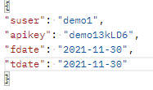
COLUMNID | 설명 | 타입 | 비고 | EX)
suser | 업체코드 | string
apikey | API인증키 | string
fdate | 수집시작일자 | string
tdate | 수집종료일자 | string

계산서 데이터 수집 응답
* 계산서 데이터 수집 요청에 관한 결과 리턴 값입니다.

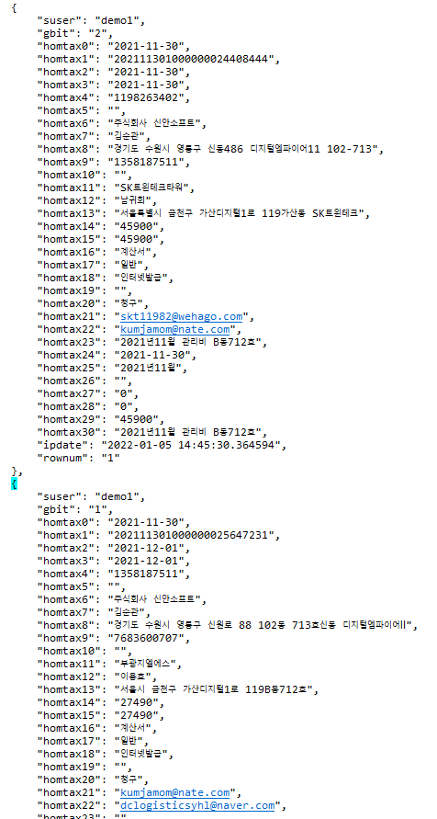
COLUMNID | 설명 | 타입 | 비고 | EX)
suser | 업체코드 | string(50)
gbit | 매입매출구분 | string(1) | 매출=1 , 매입=2
homtax0 | 작성일자 | string(20)
hometax1 | 승인번호 | string(100)
homtax2 | 발급일자 | string(20)
homtax3 | 전송일자 | string(20)
homtax4 | 공급자사업자번호 | string(20)
homtax5 | 종사업장번호 | string(20)
homtax6 | 상호 | string(100)
homtax7 | 대표자명 | string(100)
homtax8 | 주소 | string(300)
homtax9 | 우편번호 | string(20)
homtax10 | 종사업장번호 | string(20)
homtax11 | 상호 | string(200)
homtax12 | 대표자명 | string(50)
homtax13 | 주소 | string(200)
homtax14 | 합계금액 | numeric(18,0)
homtax15 | 공급가액 | numeric(18,0)
homtax16 | 전자세금계산서분류 | string(20)
homtax17 | 전자세금계산서종류 | string(20)
homtax18 | 발급유형 | string(20)
homtax19 | 비고 | string(300)
homtax20 | 영수/청구구분 | string(20)
homtax21 | 공급자 이메일 | string(100)
homtax22 | 공급받는자 이메일1 | string(100)
homtax23 | 공급받는자 이메일2 | string(100)
homtax24 | 품목일자 | string(20)
homtax25 | 품목명 | string(200)
homtax26 | 품목규격 | string(100)
homtax27 | 품목수량 | string(20)
homtax28 | 품목단가 | string(20)
homtax29 | 품목공급가액 | numeric(18,0)
homtax30 | 품목비고 | string(200)
ipdate | system입력일 | string(30)
rownum | 순번 | string(20)

예외처리
* 조회기간이 90일을 넘길 수 없습니다.
* 데이터 수집중에는 api를 실행할 수 없습니다. (매일 오후 11시)
* 수동 데이터수집 중에는 api를 실행할 수 없습니다.
* 간편장부 기능을 사용하지 않는 업체는 api를 사용할 수 없습니다.

현금영수증매입
홈택스 데이터 수집 메뉴얼 |  |  |  |  | 이 셀에 집 아이콘이 표시됩니다.
현금영수증매입 데이터 수집 요청
* 현금영수증매입 데이터 수집에 관한 API입니다.
* REST API 주소 : https://www.hometaxbill.com:8090/homtax/cashpurchase
* 테스트 REST API 주소 : http://115.68.1.5:8090/homtax/cashpurchase
* 전송방식 : POST
* 전송타입 : JSON

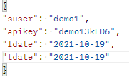
COLUMNID | 설명 | 타입 | 비고 | EX)
suser | 업체코드 | string
apikey | API인증키 | string
fdate | 수집시작일자 | string
tdate | 수집종료일자 | string

현금영수증매입 데이터 수집 응답
* 현금영수증매입 데이터 수집 요청에 관한 결과 리턴 값입니다.

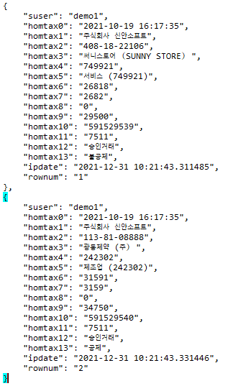
COLUMNID | 설명 | 타입 | 비고 | EX)
suser | 업체코드 | string(50)
homtax0 | 매입일시 | string(50)
hometax1 | 사용자명 | string(100)
homtax2 | 가맹점사업자번호 | string(50)
homtax3 | 가맹점명 | string(100)
homtax4 | 업종코드 | string(50)
homtax5 | 업종명 | string(50)
homtax6 | 공급가액 | numeric(18,0)
homtax7 | 부가세 | numeric(18,0)
homtax8 | 봉사료 | numeric(18,0)
homtax9 | 매입금액 | numeric(18,0)
homtax10 | 승인번호 | string(50)
homtax11 | 발급수단 | string(50)
homtax12 | 거래구분 | string(50)
homtax13 | 공제여부 | string(50)
ipdate | system입력일 | string(50)
rownum | 순번 | string(20)

예외처리
* 조회기간이 90일을 넘길 수 없습니다.
* 데이터 수집중에는 api를 실행할 수 없습니다. (매일 오후 11시)
* 수동 데이터수집 중에는 api를 실행할 수 없습니다.
* 간편장부 기능을 사용하지 않는 업체는 api를 사용할 수 없습니다.

현금영수증매출
홈택스 데이터 수집 메뉴얼 |  |  |  |  | 이 셀에 집 아이콘이 표시됩니다.
현금영수증매출 데이터 수집 요청
* 현금영수증매출 데이터 수집에 관한 API입니다.
* REST API 주소 : https://www.hometaxbill.com:8090/homtax/cashsales
* 테스트 REST API 주소 : http://115.68.1.5:8090/homtax/cashsales
* 전송방식 : POST
* 전송타입 : JSON

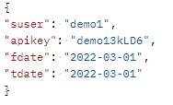
COLUMNID | 설명 | 타입 | 비고 | EX)
suser | 업체코드 | string
apikey | API인증키 | string
fdate | 수집시작일자 | string
tdate | 수집종료일자 | string

현금영수증매출 데이터 수집 응답
* 현금영수증매출 데이터 수집 요청에 관한 결과 리턴 값입니다.

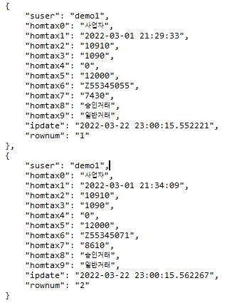
COLUMNID | 설명 | 타입 | 비고 | EX)
suser | 업체코드 | string(50)
homtax0 | 발행구분 | string(50)
hometax1 | 매출일시 | string(50)
homtax2 | 공급가액 | numeric(18,0)
homtax3 | 부가세 | numeric(18,0)
homtax4 | 봉사료 | numeric(18,0)
homtax5 | 총금액 | numeric(18,0)
homtax6 | 승인번호 | string(50)
homtax7 | 발급수단 | string(50)
homtax8 | 거래구분 | string(50)
homtax9 | 거래구분 | string(50)
ipdate | system입력일 | string(50)
rownum | 순번 | string(20)

예외처리
* 조회기간이 90일을 넘길 수 없습니다.
* 데이터 수집중에는 api를 실행할 수 없습니다. (매일 오후 11시)
* 수동 데이터수집 중에는 api를 실행할 수 없습니다.
* 간편장부 기능을 사용하지 않는 업체는 api를 사용할 수 없습니다.

카드사용내역
홈택스 데이터 수집 메뉴얼 |  |  |  |  | 이 셀에 집 아이콘이 표시됩니다.
카드사용내역 데이터 수집 요청
* 카드사용내역 데이터 수집에 관한 API입니다.
* 실제 REST API 주소 : https://www.hometaxbill.com:8090/homtax/carddata
* 테스트 REST API 주소 : http://115.68.1.5:8090/homtax/carddata
* 전송방식 : POST
* 전송타입 : JSON

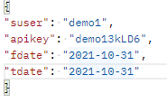
COLUMNID | 설명 | 타입 | 비고 | EX)
suser | 업체코드 | string
apikey | API인증키 | string
fdate | 수집시작일자 | string
tdate | 수집종료일자 | string

카드사용내역 데이터 수집 응답
* 카드사용내역 데이터 수집 요청에 관한 결과 리턴 값입니다.

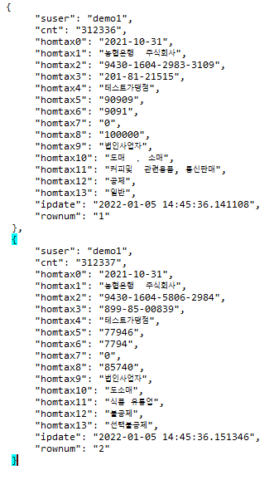
COLUMNID | 설명 | 타입 | 비고 | EX)
suser | 업체코드 | string(50)
cnt | 순번 | numeric(18,0)
homtax0 | 매입일시 | string(20)
hometax1 | 사용자명 | string(100)
homtax2 | 가맹점사업자번호 | string(50)
homtax3 | 가맹점명 | string(50)
homtax4 | 업종코드 | string(200
homtax5 | 업종명 | numeric(18,0)
homtax6 | 공급가액 | numeric(18,0)
homtax7 | 부가세 | numeric(18,0)
homtax8 | 봉사료 | numeric(18,0)
homtax9 | 매입금액 | string(50)
homtax10 | 승인번호 | string(50)
homtax11 | 발급수단 | string(100)
homtax12 | 거래구분 | string(100)
homtax13 | 공제여부 | string(20)
ipdate | system입력일 | string(50)
rownum | 순번 | string(20)

예외처리
* 조회기간이 90일을 넘길 수 없습니다.
* 데이터 수집중에는 api를 실행할 수 없습니다. (매일 오후 11시)
* 수동 데이터수집 중에는 api를 실행할 수 없습니다.
* 간편장부 기능을 사용하지 않는 업체는 api를 사용할 수 없습니다.

